Hoja 1
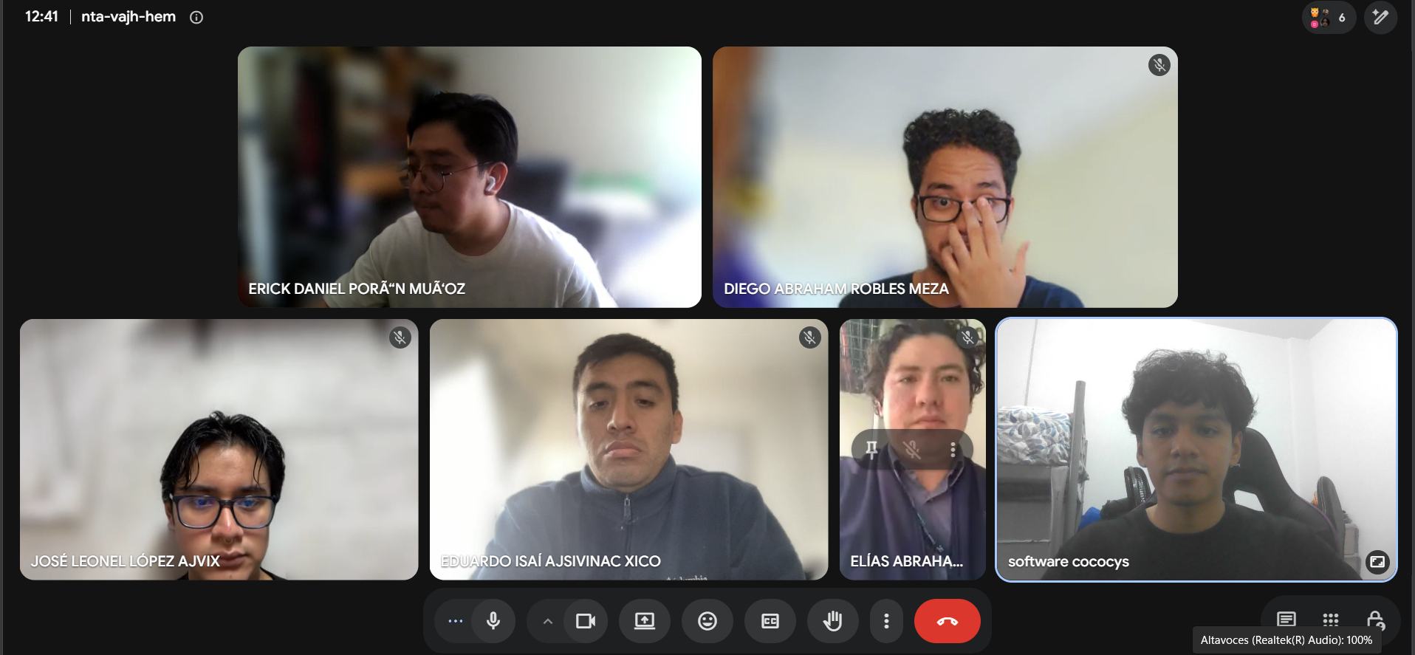
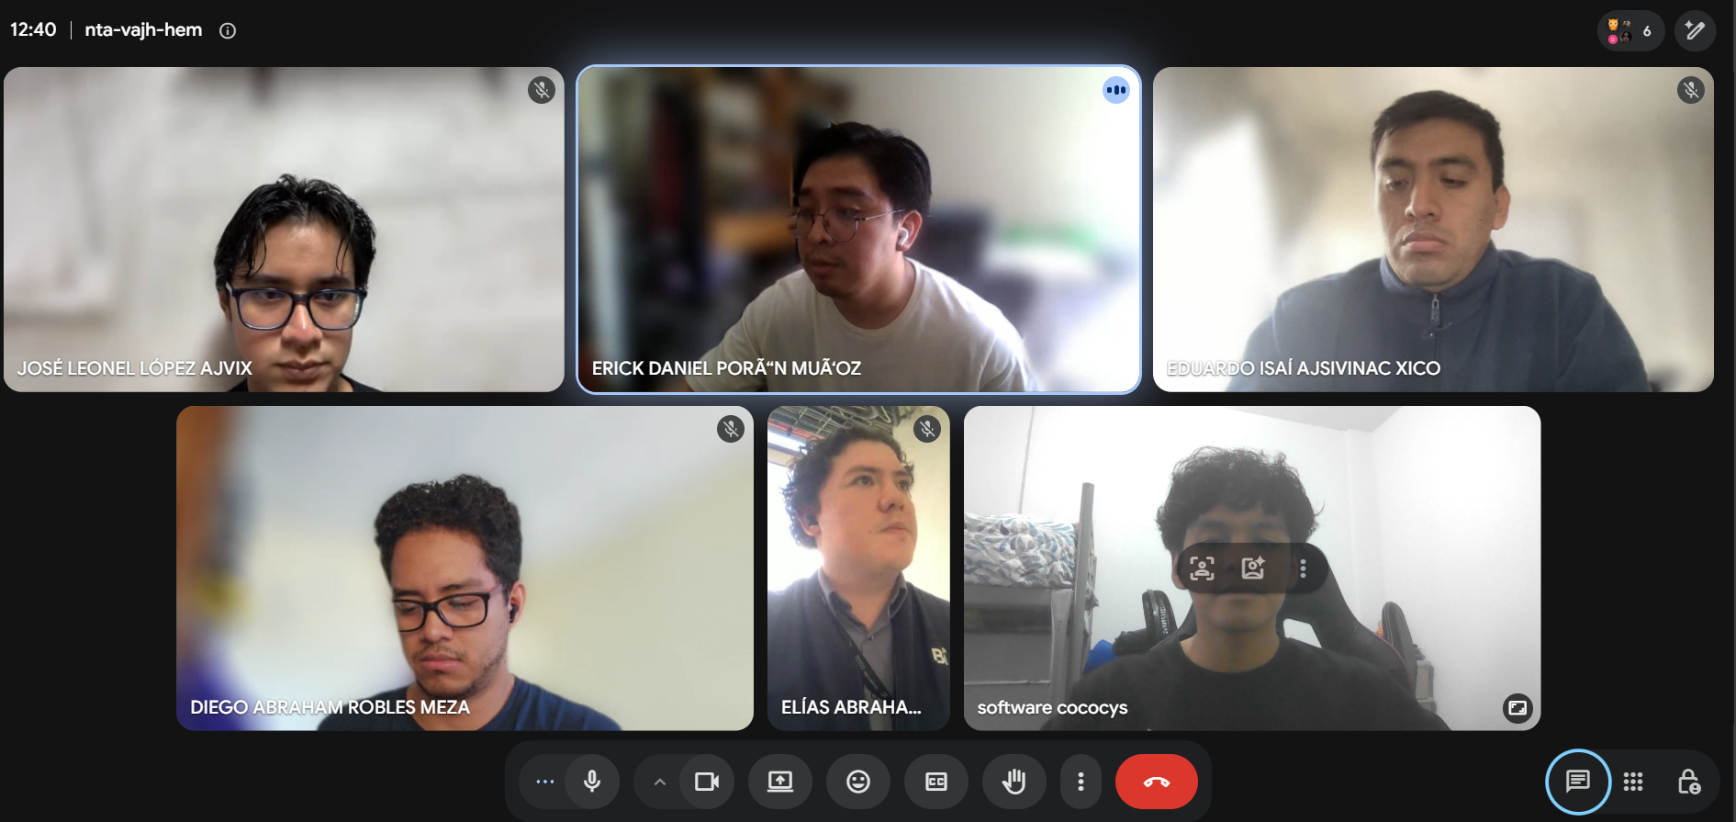
Nombre | Carnet
José Leonel López Ajvix | 202201211
Diego Abraham Robles Meza | 201901429
Erick Daniel Poron Muñoz | 201712132
Elías Abraham Vasquez Soto | 201900131
Fernando José Vicente Velásquez | 202111576
Eduardo Isaí Ajsivinac Xico | 201503585

